G01G02
Low Pressure Solar Water Heater G01/G02 (Standard Specification)
Model |  | UNP-G01/02-8 | UNP-G01/02-10 | UNP-G01/02-12 | UNP-G01/02-15 | UNP-G01/02-18 | UNP-G01/02-20 | UNP-G01/02-24 | UNP-G01/02-30 | UNP-G01/02-36
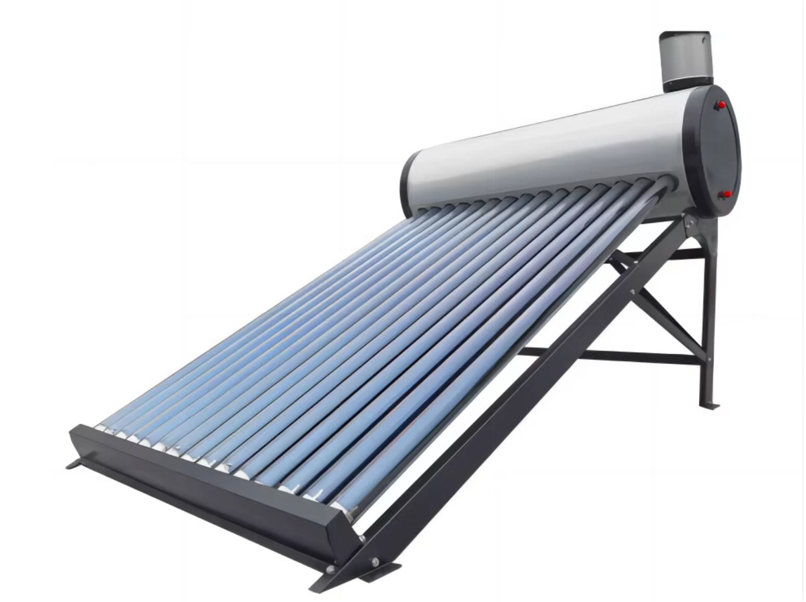 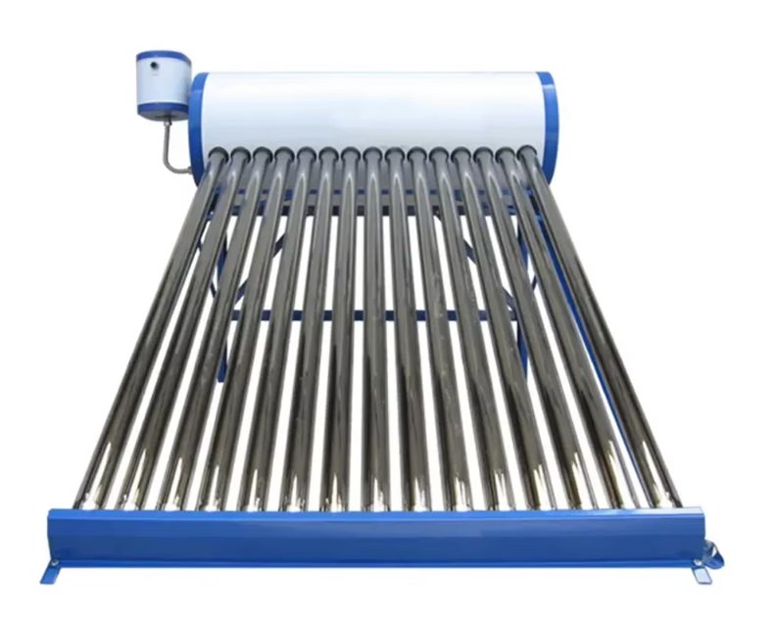 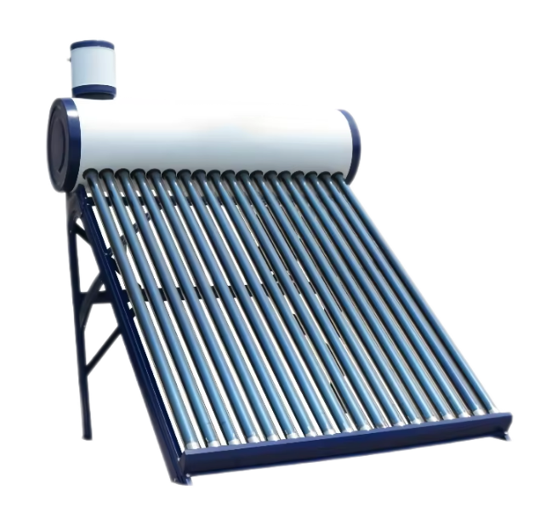 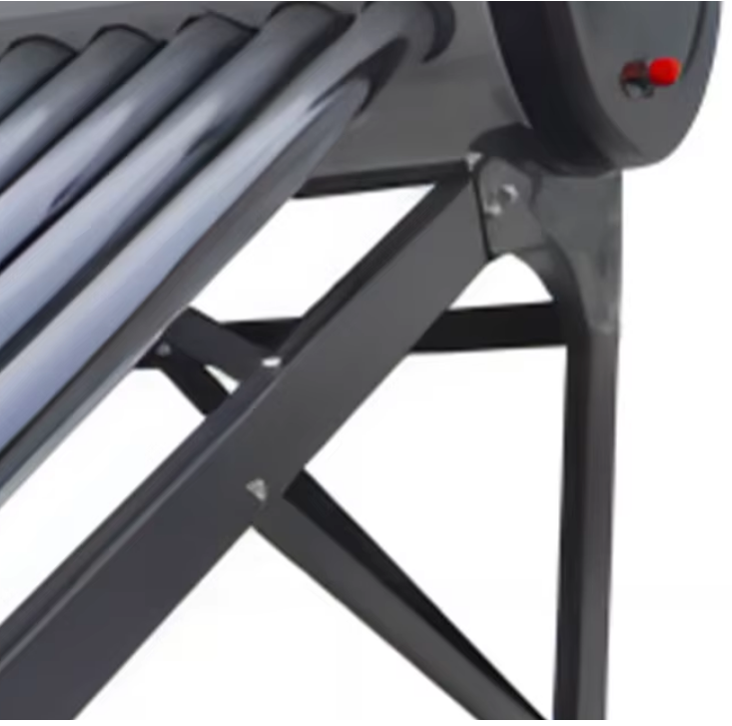 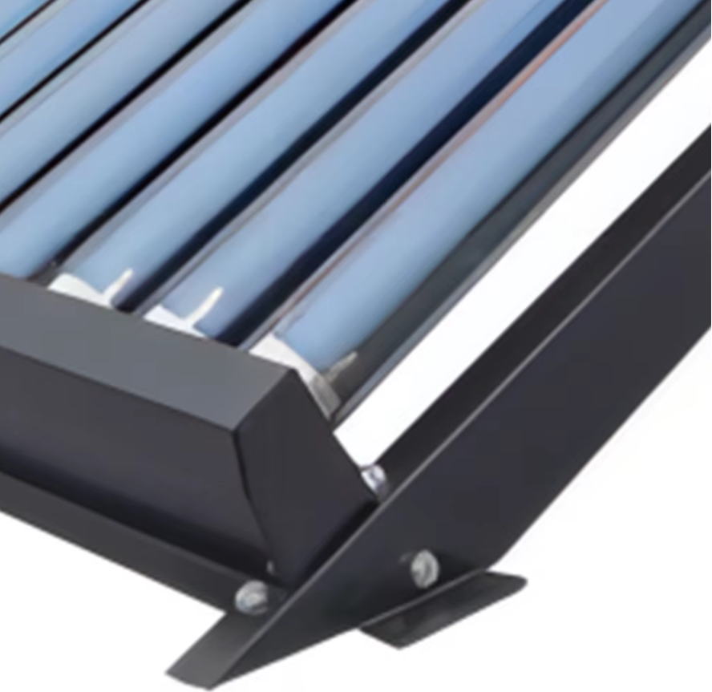 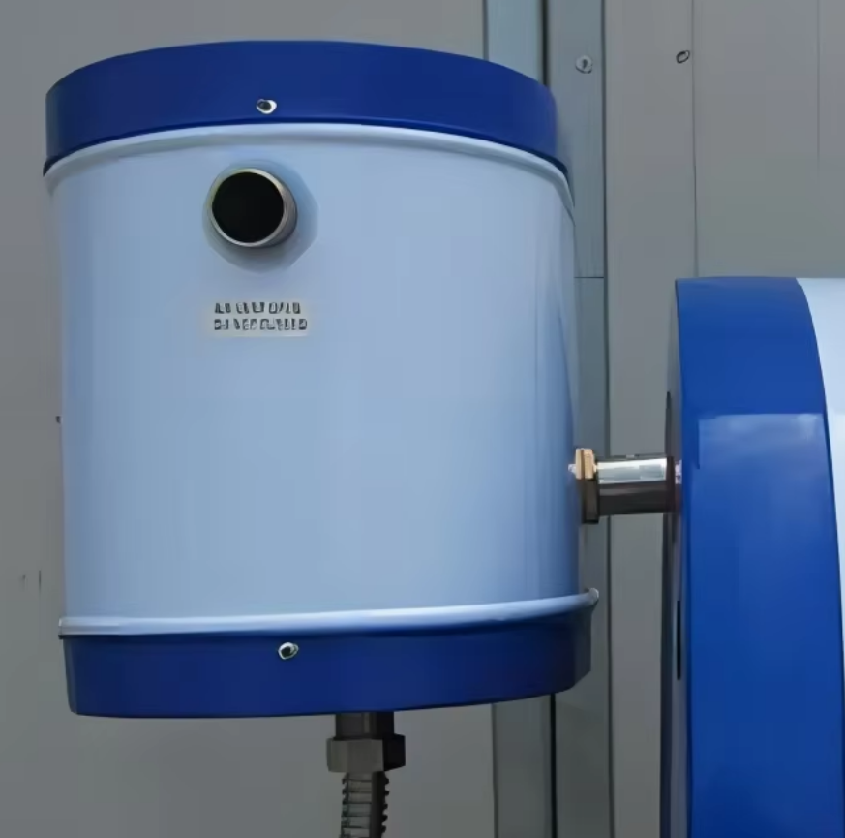
美元出厂价 EXW Factory In USD (Galvanized Steel) |  | $62.70 | $70.40 | $78.10 | $89.10 | $101.20 | $108.90 | $129.80 | $154.00 | $182.60
人民币不含税出厂价 EXW Factory In RMB（No VAT) (Galvanized Steel) |  | ¥432.00 | ¥485.06 | ¥538.11 | ¥613.90 | ¥697.27 | ¥750.32 | ¥894.32 | ¥1,061.06 | ¥1,258.11
美元出厂价 EXW Factory In USD (Anti corrosion) |  | $70.40 | $79.20 | $88.00 | $101.20 | $114.40 | $123.20 | $146.30 | $172.70 | $205.70
人民币不含税出厂价 EXW Factory In RMB（No VAT) Anti corrosion |  | ¥485.06 | ¥545.69 | ¥606.32 | ¥697.27 | ¥788.22 | ¥848.85 | ¥1,008.01 | ¥1,189.90 | ¥1,417.27
美元出厂价 EXW Factory In USD (Stainless Steel) |  | $72.45 | $81.50 | $90.56 | $104.14 | $117.73 | $126.78 | $150.56 | $177.72 | $211.68
人民币不含税出厂价 EXW Factory In RMB（No VAT) Stainless Steel |  | $499.17 | $561.56 | $623.96 | $717.55 | $811.15 | $873.54 | $1,037.33 | $1,224.52 | $1,458.50
Loading Qty/sets （20GP/40GP/40HQ） |  | 96/199/237 | 82/169/202 | 70/145/173 | 59/122/145 | 49/102/122 | 45/94/112 | 38/79/94 | 31/65/77 | 26/54/64
Tank | Tank Capacity | 80L | 100L | 120L | 150L | 180L | 200L | 240L | 300L | 360L
 | Inner Diameter | 360
 | Outer Diameter | 456
 | Insulation/Thickness | 48
 | Inner Tank | 304 Stainless steel 0.4mm
 | Outer Tank | Galvanized steel 0.4mm or Stainless Steel 0.3mm
 | Insulation/Density | 31kgs/m2
 | Hole to hole Distance | 75mm
Frame | Type | 7*7-type
 | Degree | 38/45°
 | Thickness | Galvanized steel 1.5mm thickness or Stainless Steel 1.0mm
Collector | No.s of Tube | 8 | 10 | 12 | 15 | 18 | 20 | 24 | 30 | 36
 | Thickness of Tubes | Inner tube 1.5mm,outer tube 1.6mm，1.90KGS
 | Absor area | 0.64㎡ | 0.8㎡ | 0.96㎡ | 1.97㎡ | 2.36㎡ | 2.62㎡ | 3.15㎡ | 3.95㎡ | 4.75㎡
 | Tube | 58/1800 Three Layers Coating
Working Temperature | 15℃-45℃

Accessories(Extra Cost) | Controller With WIFI |  |  |  |  |  |  |  |  | $19.90
Accessories(Extra Cost) | Heating Element (thermonate, adjustable) |  |  |  |  |  |  |  |  | $6.50
Accessories(Extra Cost) | Air Vent Base |  |  |  |  |  |  |  |  | $0.51
Accessories(Extra Cost) | Feeding Tank 5liters (SS or GI) |  |  |  |  |  |  |  |  | $11.50
价格说明： | 在 G01/G02、S02、P02 系列中： * 304 不锈钢内胆标准厚度为 0.38–0.41mm，标准管间距为 75mm。 每增加 0.1mm 厚度，价格按每孔增加人民币 2.5 元（约 USD 0.38/孔）。 * 外胆标准厚度为 0.31mm（材质为 201 不锈钢或镀锌板），标准管间距为 75mm。 每增加 0.1mm 厚度，价格按每孔增加人民币 1.2 元（约 USD 0.20/孔）。 * 如管间距由 75mm 增加至 80mm，同款式价格按每孔增加人民币 0.8 元（约 USD 0.12/孔）。 所有标准报价中的不锈钢支架默认厚度为 1.0mm。若支架厚度增加至 1.2mm，同款式价格按每孔增加人民币 1.2 元（约 USD 0.20/孔）。 * G01/G02 默认支架角度为 38°，若调整至 45°，价格按每孔增加人民币 1.5 元（约 USD 0.25/孔）。 * S02 默认支架角度为 20°，若调整至 27°，价格按每孔增加人民币 1.5 元（约 USD 0.25/孔）。 * P02 默认支架角度为 27°，若调整至 38° 或 45°，每增加一级角度，价格按每孔增加人民币 1.5 元（约 USD 0.25/孔）。 增加反光板配置时，价格按每孔增加人民币 5 元（约 USD 0.74/孔）。

